Пивоварите
5th-hokage | Тодор | София

 | Влади Тодоров | София

nikolay.illov | Николай Илов | Костинброд

 | Христо Цочев | София

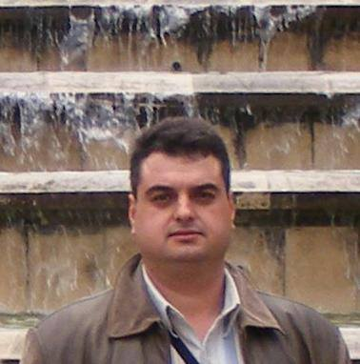
Dejmos | Ивайло Иванов | София

Guca Buca |  | София

Stoyan Ninov | Стоян Трифонов

 | Мартин Мартинов

Mayosha | Мая Трифонова | София

Mihail | Мишо - от Марто

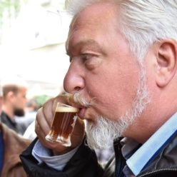
cervesa | Темелко Пампов | Пазарджик

Martin Marchev | Мартин Марчев | Сливен

